视频分镜脚本
图片 | 时间 | 景别 | 运镜方式
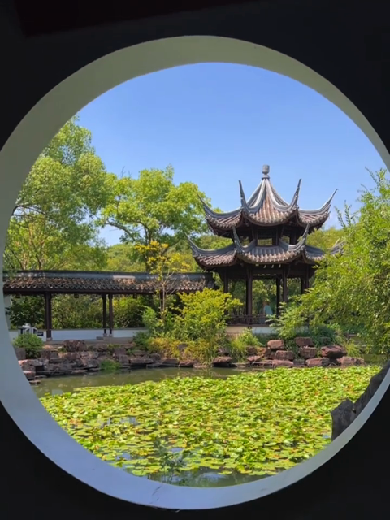 | 00:00.0 – 00:06.4 时长 6.4 秒 | 全景（圆窗与荷塘） | 缓慢向前推进，由圆窗框景展开至荷塘与亭台，建立园林环境。
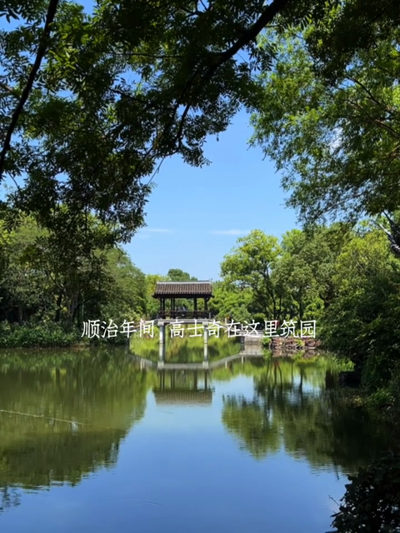 | 00:06.4 – 00:08.5 时长 2.1 秒 | 远景（湖面与远廊） | 基本固定；树枝作为前景，湖面与长廊倒影形成对称构图。
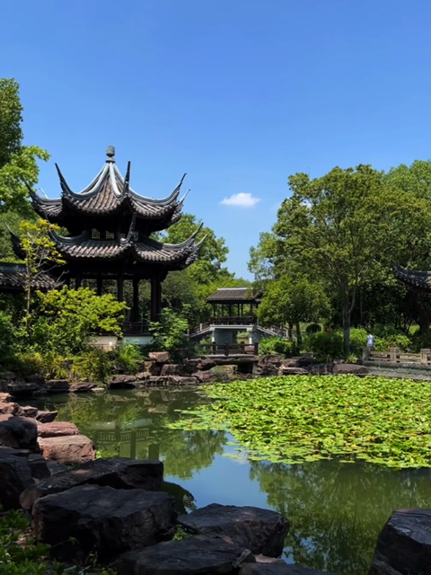 | 00:08.5 – 00:12.7 时长 4.2 秒 | 全景（亭台与池岸） | 基本固定，画面有轻微位移；以亭台、荷塘和叠石表现空间层次。
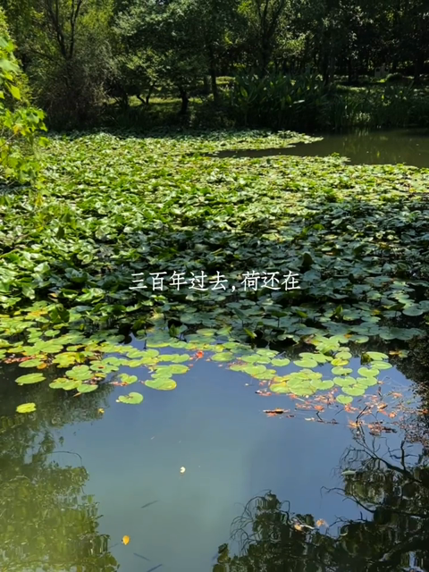 | 00:12.7 – 00:14.9 时长 2.1 秒 | 中景（荷塘局部） | 固定镜头，略向下取景；保留荷叶、水面与岸边树影。
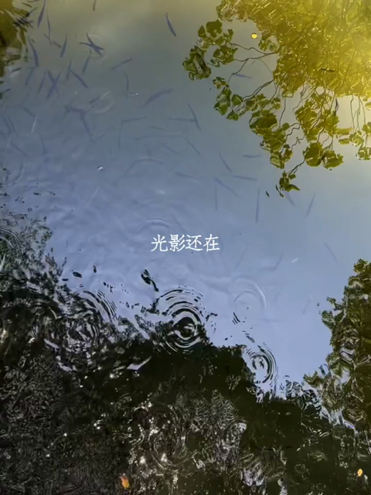 | 00:14.9 – 00:17.0 时长 2.1 秒 | 特写（水纹与游鱼） | 俯拍，机位基本固定；由鱼群游动和水面涟漪形成画面运动。
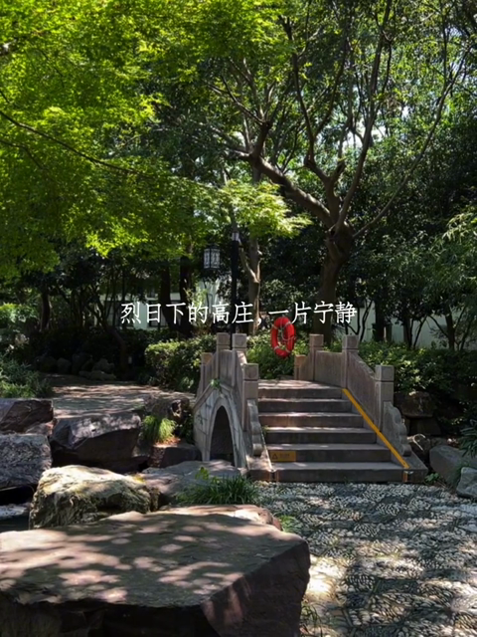 | 00:17.0 – 00:19.1 时长 2.1 秒 | 全景（石桥与树荫） | 基本固定，以树冠、石桥和前景叠石构成纵深。
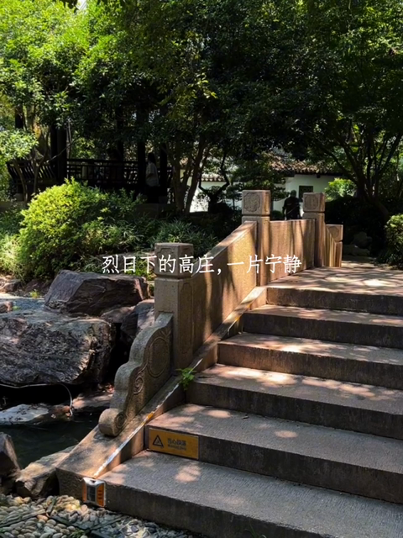 | 00:19.1 – 00:21.2 时长 2.1 秒 | 中景（石桥台阶） | 轻微向前推进，突出石阶、桥栏与树荫。
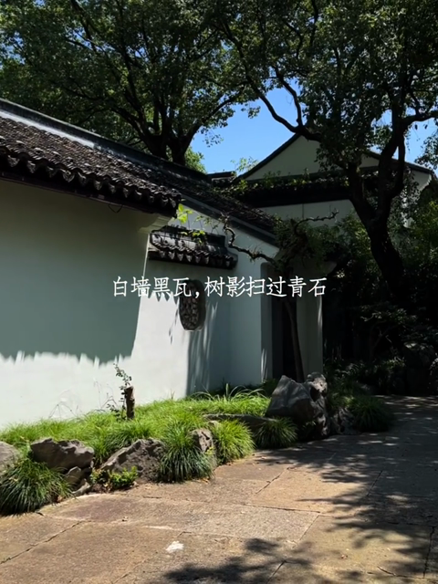 | 00:21.2 – 00:29.6 时长 8.5 秒 | 全景（白墙与庭院） | 由左向右缓慢横摇，从太湖石扫过白墙、树木，最终带出庭院石径。
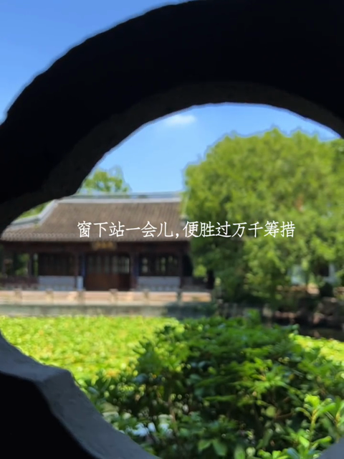 | 00:29.6 – 00:35.9 时长 6.3 秒 | 近景→全景（花窗与园景） | 向前推进并略向右移，利用花窗框景；焦点逐渐转向窗外建筑。
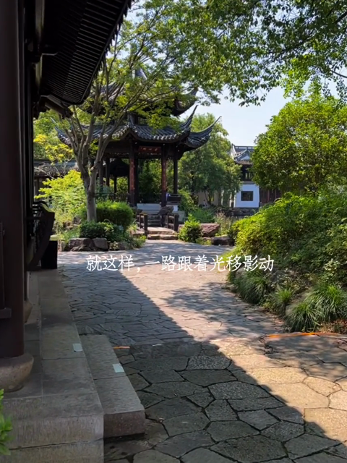 | 00:35.9 – 00:42.3 时长 6.3 秒 | 全景（廊下石径与凉亭） | 沿石径缓慢向前推进，利用檐口和廊柱形成前景，逐渐带出凉亭。
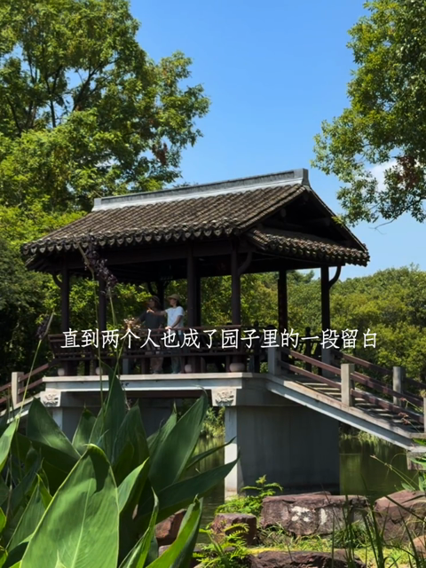 | 00:42.3 – 00:48.6 时长 6.3 秒 | 全景（石桥上的亭台） | 基本固定，以前景绿叶衬托桥亭；画面中的叶片与行人自然运动。
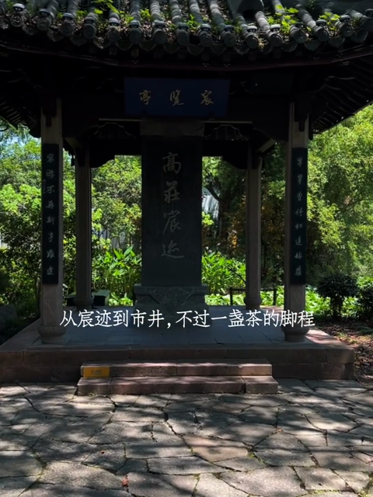 | 00:48.6 – 00:50.7 时长 2.1 秒 | 全景（亭台与石碑） | 正面缓慢推进，亭柱与石碑逐渐放大，突出石碑主体。
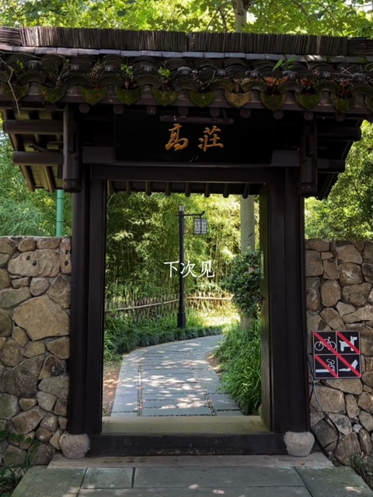 | 00:50.7 – 00:52.8 时长 2.1 秒 | 全景（园门框景） | 正面缓慢推进，门洞框住园内石径，以园门画面收尾。

